Gráficos Q2016
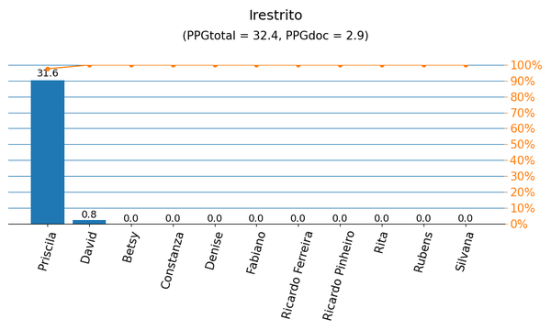
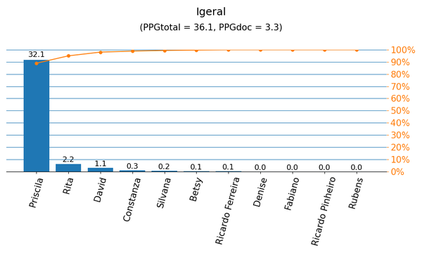

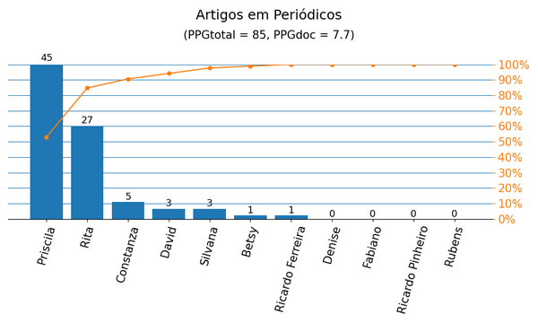
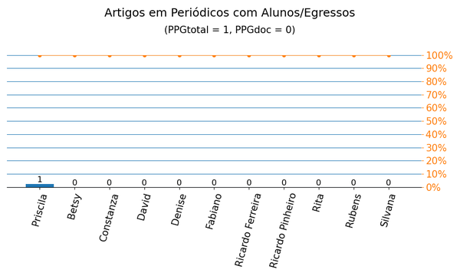

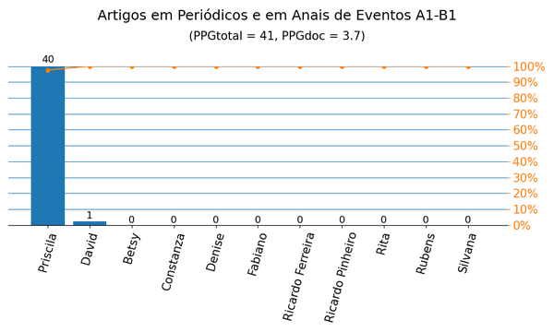
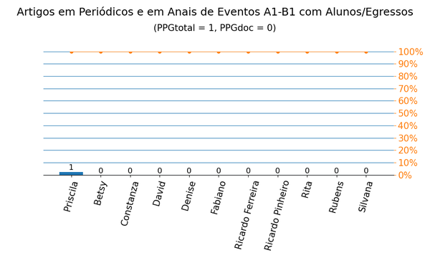

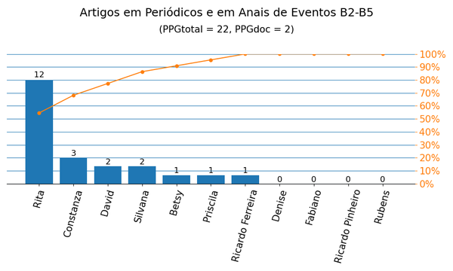
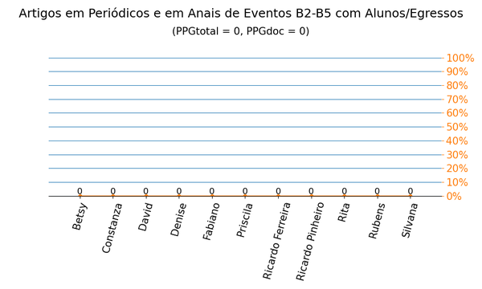

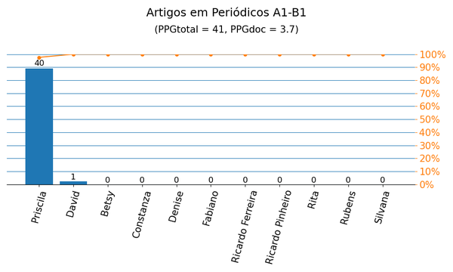
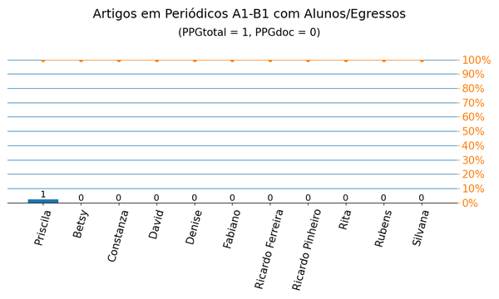

Gráficos Q2019
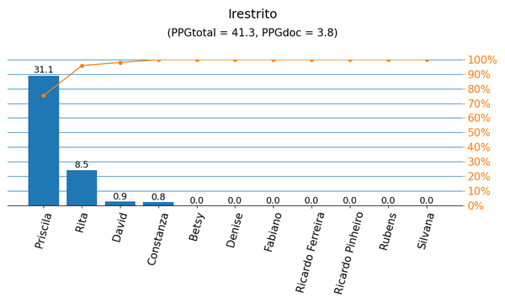
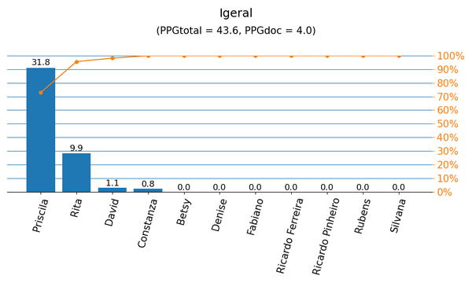

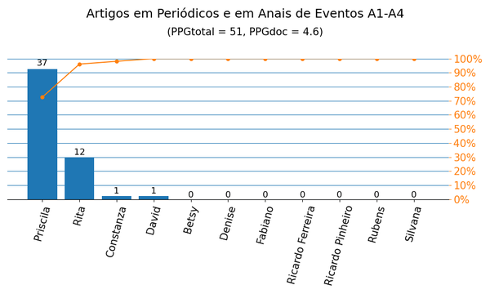
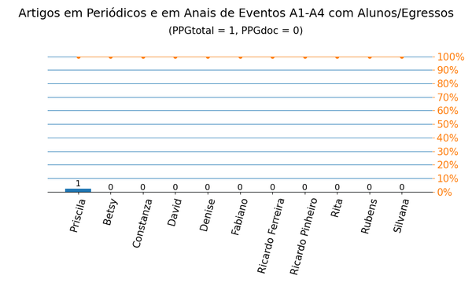

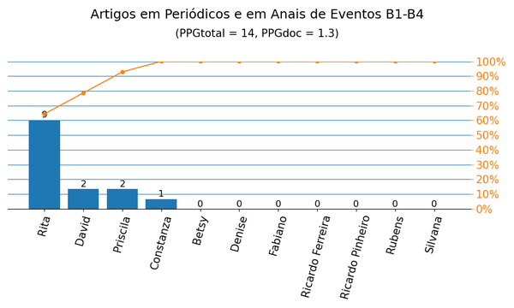


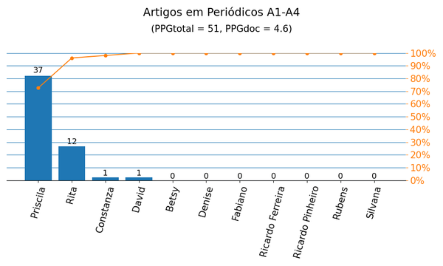
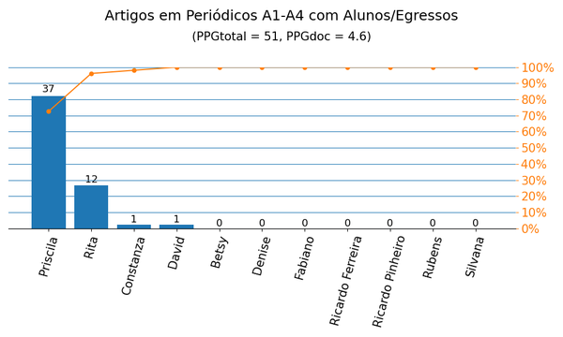

Periódicos|PPG
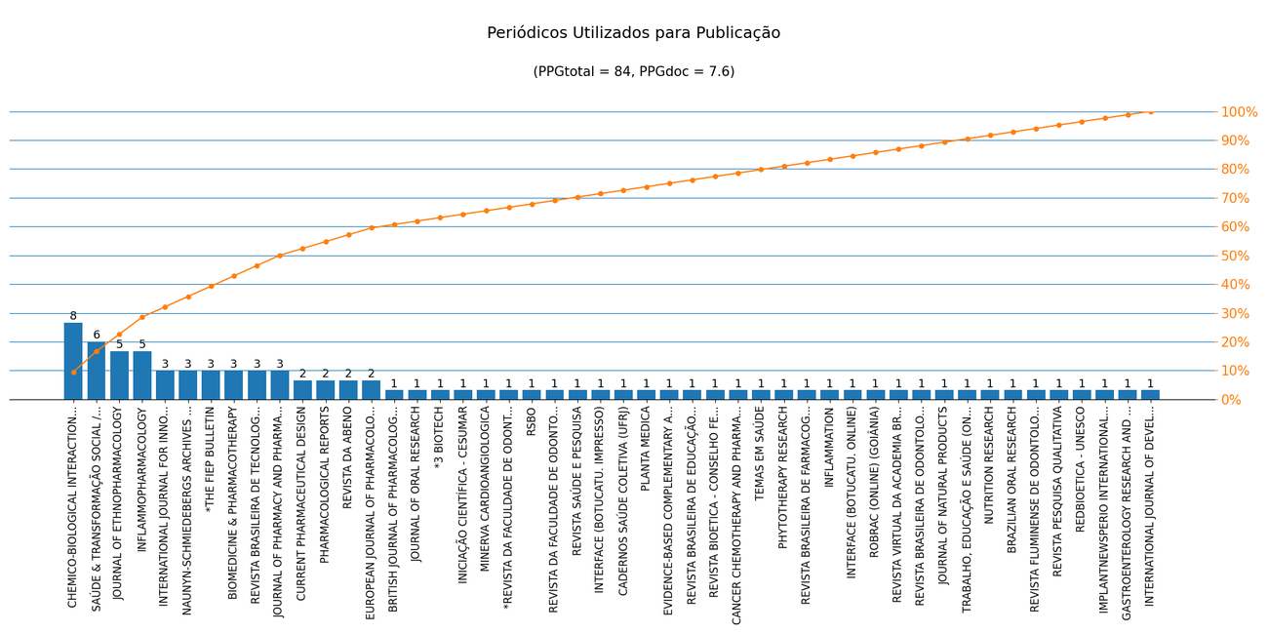
Nome de Publicação | ISSN | Qualis CC 2016 | Qualis 2019 | Scopus 2019 | Quantidade | Porcentagem
TEMAS EM SAÚDE | 2447-2131 | - | B3 | - | 1 | 1.2%
REVISTA PESQUISA QUALITATIVA | 2525-8222 | - | B3 | - | 1 | 1.2%
CHEMICO-BIOLOGICAL INTERACTIONS | 0009-2797 | A2 | A2 | - | 8 | 9.5%
JOURNAL OF PHARMACY AND PHARMACOLOGY | 0022-3573 | B1 | - | - | 3 | 3.6%
INFLAMMOPHARMACOLOGY | 0925-4692 | B1 | A2 | - | 5 | 6.0%
REVISTA BRASILEIRA DE TECNOLOGIAS SOCIAIS | 2358-2200 | - | B3 | - | 3 | 3.6%
BIOMEDICINE & PHARMACOTHERAPY | 0753-3322 | B1 | A2 | - | 3 | 3.6%
JOURNAL OF ETHNOPHARMACOLOGY | 0378-8741 | A2 | A2 | - | 5 | 6.0%
INFLAMMATION | 0360-3997 | A2 | A3 | - | 1 | 1.2%
CURRENT PHARMACEUTICAL DESIGN | 1381-6128 | A2 | A3 | - | 2 | 2.4%
INTERNATIONAL JOURNAL FOR INNOVATION EDUCATION AND RESEARCH | 2411-2933 | - | A4 | - | 3 | 3.6%
INTERFACE (BOTUCATU. ONLINE) | 1807-5762 | B3 | A4 | - | 1 | 1.2%
ROBRAC (ONLINE) (GOIÂNIA) | 1981-3708 | B4 | - | - | 1 | 1.2%
PHARMACOLOGICAL REPORTS | 1734-1140 | B1 | A3 | - | 2 | 2.4%
REVISTA VIRTUAL DA ACADEMIA BRASILEIRA DE ODONTOLOGIA | 2316-7262 | B5 | C | - | 1 | 1.2%
REVISTA BRASILEIRA DE ODONTOLOGIA | 0034-7272 | B4 | B3 | - | 1 | 1.2%
SAÚDE & TRANSFORMAÇÃO SOCIAL / HEALTH & SOCIAL CHANGE | 2178-7085 | B3 | A3 | - | 6 | 7.1%
JOURNAL OF NATURAL PRODUCTS | 0163-3864 | A1 | A1 | - | 1 | 1.2%
NAUNYN-SCHMIEDEBERGS ARCHIVES OF PHARMACOLOGY | 0028-1298 | B1 | A4 | - | 3 | 3.6%
REVISTA BRASILEIRA DE FARMACOGNOSIA-BRAZILIAN JOURNAL OF PHARMACOGNOSY | 0102-695X | B2 | - | - | 1 | 1.2%
TRABALHO, EDUCAÇÃO E SAÚDE (ONLINE) | 1981-7746 | B3 | B2 | - | 1 | 1.2%
BRAZILIAN ORAL RESEARCH | 1807-3107 | A2 | A2 | - | 1 | 1.2%
*THE FIEP BULLETIN | 0256-6419 | - | - | - | 3 | 3.6%
REVISTA FLUMINENSE DE ODONTOLOGIA | 1413-2966 | B4 | C | - | 1 | 1.2%
INTERNATIONAL JOURNAL OF DEVELOPMENT RESEARCH | 2230-9926 | B5 | B1 | - | 1 | 1.2%
REDBIOETICA - UNESCO | 2077-9445 | - | A4 | - | 1 | 1.2%
IMPLANTNEWSPERIO INTERNATIONAL JOURNAL | 2447-7567 | B4 | C | - | 1 | 1.2%
GASTROENTEROLOGY RESEARCH AND PRACTICE | 1687-6121 | - | B1 | - | 1 | 1.2%
NUTRITION RESEARCH | 0271-5317 | - | A2 | - | 1 | 1.2%
PHYTOTHERAPY RESEARCH | 0951-418X | A2 | A2 | - | 1 | 1.2%
CADERNOS SAÚDE COLETIVA (UFRJ) | 1414-462X | B3 | - | - | 1 | 1.2%
CANCER CHEMOTHERAPY AND PHARMACOLOGY | 0344-5704 | A2 | A2 | - | 1 | 1.2%
BRITISH JOURNAL OF PHARMACOLOGY | 0007-1188 | A1 | A1 | - | 1 | 1.2%
*3 BIOTECH | 2190-572X | - | - | - | 1 | 1.2%
INICIAÇÃO CIENTÍFICA - CESUMAR | 1518-1243 | - | C | - | 1 | 1.2%
MINERVA CARDIOANGIOLOGICA | 0026-4725 | - | B2 | - | 1 | 1.2%
*REVISTA DA FACULDADE DE ODONTOLOGIA DE LINS | 2238-1236 | - | - | - | 1 | 1.2%
RSBO | 1984-5685 | B4 | - | - | 1 | 1.2%
JOURNAL OF ORAL RESEARCH | 0719-2479 | B4 | B3 | - | 1 | 1.2%
REVISTA SAÚDE E PESQUISA | 1983-1870 | - | A3 | - | 1 | 1.2%
REVISTA DA ABENO | 2595-0274 | - | B3 | - | 2 | 2.4%
INTERFACE (BOTUCATU. IMPRESSO) | 1414-3283 | B3 | - | - | 1 | 1.2%
REVISTA DA FACULDADE DE ODONTOLOGIA. UNIVERSIDADE DE PASSO FUNDO | 1413-4012 | B4 | C | - | 1 | 1.2%
PLANTA MEDICA | 0032-0943 | B1 | - | - | 1 | 1.2%
EVIDENCE-BASED COMPLEMENTARY AND ALTERNATIVE MEDICINE | 1741-427X | B1 | A3 | - | 1 | 1.2%
REVISTA BRASILEIRA DE EDUCAÇÃO MÉDICA (ONLINE) | 1981-5271 | B3 | - | - | 1 | 1.2%
REVISTA BIOETICA - CONSELHO FEDERAL DE MEDICINA | 1983-8034 | - | A2 | - | 1 | 1.2%
EUROPEAN JOURNAL OF PHARMACOLOGY | 0014-2999 | A2 | A2 | - | 2 | 2.4%

Métrica CC 2016 | Qtd. | Qtd. %
Quantidade de periódicos diferentes | 48 | 100.0%
Quantidade de periódicos A1-B1 | 17 | 35.4%
Quantidade de periódicos B2-B5 | 16 | 33.3%
Quantidade de periódicos Não Qualis | 15 | 31.3%

Métrica 2019 | Qtd. | Qtd. %
Quantidade de periódicos diferentes | 48 | 100.0%
Quantidade de periódicos A1-A4 | 22 | 45.8%
Quantidade de periódicos B1-B4 | 10 | 20.8%
Quantidade de periódicos Não Qualis | 16 | 33.3%

